상품제안서
알로 휴대용 찜질기 온열 방석 | 상품코드: S45507

 |  |  |  |  |  |  | 02-713-8555 | www.synergygift.co.kr
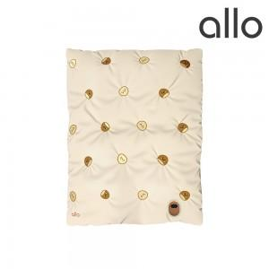 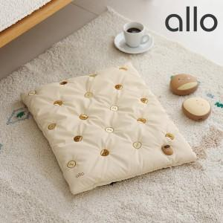 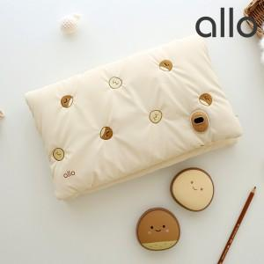

【상세/제작정보】 | <p><span style="font-size: 14pt;">30개 미만 포장비 별도 15,000원 </span>​</p>

【인쇄/포장옵션】 | 스티커 / 포장지포장

【공급단가】 | 수량 | 10~ | 50~ | 100~ | 300~ | 500~
*VAT별도 | 단가 | 40,900원 | 39,920원 | 38,290원 | 37,300원 | 36,320원

【상품 URL】 | https://www.synergygift.co.kr:443/src/goods_detail.php?gdno=45507

